表紙
令和８年度 |  |  | あなたの長期家計マネープラン作成シート

 | このエクセルシートは、あなたの長期マネープランを作成するためのキャッシュフロー表です。
 | エクセルシートを活用することで、比較的容易に簡易のキャッシュフローを作成します。
 |  | 色のセルは、入力可能セルです。
 | メモのあるセル（セルの左上に赤いマークがあります）は、メモを読んでください。☞
 | キャッシュフロー表で、☞印がある方向の行はそのまま入力可能です。
 | 🖱印があるはセルはクリックセルです。他のシートに移動します。
 | 既に記入例として入力されている箇所がありますが、上書きして使用してください。
同意の上、作成
 | このシートでは、税金や社会保険料、その他、多くは概算です。
 | 詳細で正確な計算を行いたい方は、各専門家にご相談ください。
 | 概算ではありますが、あなたの将来のマネープランを作成することには意義があると考えます。
 | 作成時点55歳の方で100歳まで表示されます。 |  |  | ↑クリック
 | このエクセルが、概算のキャッシュフロー表であることを同意の上、ご利用ください。 |  |  | 目次へ🖱☞

 |  |  |  | 時間とお金をマネジメント

グラフ
収入・支出・資産残高
0 | 69 | 33 | 1,071 | 33 | 580
1 | 60 | 34 | 589 | 34 | 580
2 | -149 | 35 | 789 | 35 | 580
3 | -158 | 36 | 589 | 36 | 580
4 | -189 | 37 | 611 | 37 | 580
5 | -220 | 38 | 611 | 38 | 580
6 | -251 | 39 | 611 | 39 | 580
7 | -298 | 40 | 627 | 40 | 580
8 | -265 | 41 | 627 | 41 | 660
9 | -232 | 42 | 627 | 42 | 660
10 | -219 | 43 | 647 | 43 | 660
11 | -206 | 44 | 647 | 44 | 660
12 | -393 | 45 | 847 | 45 | 660
13 | -406 | 46 | 673 | 46 | 660
14 | -419 | 47 | 673 | 47 | 660
15 | -417 | 48 | 658 | 48 | 660
16 | -443 | 49 | 686 | 49 | 660
17 | -441 | 50 | 658 | 50 | 660
18 | -344 | 51 | 643 | 51 | 740
19 | -346 | 52 | 742 | 52 | 740
20 | -250 | 53 | 644 | 53 | 740
 | -154 | 54 | 644 | 54 | 740
 | -58 | 55 | 644 | 55 | 740
 | 209 | 56 | 473 | 56 | 740
 | 476 | 57 | 473 | 57 | 740
 | 743 | 58 | 473 | 58 | 740
 | 810 | 59 | 673 | 59 | 740
 | 793 | 60 | 522 | 60 | 505
 | 840 | 61 | 458 | 61 | 505
 | 887 | 62 | 458 | 62 | 505
 | 934 | 63 | 458 | 63 | 505
 | 981 | 64 | 458 | 64 | 505
 | 871 | 65 | 490 | 65 | 380
 | 801 | 66 | 429 | 66 | 359
 | 831 | 67 | 329 | 67 | 359
 | 841 | 68 | 329 | 68 | 339
 | 851 | 69 | 329 | 69 | 339
 | 861 | 70 | 329 | 70 | 339
 | 886 | 71 | 314 | 71 | 339
 | 911 | 72 | 314 | 72 | 339
 | 736 | 73 | 514 | 73 | 339
 | 761 | 74 | 314 | 74 | 339
 | 786 | 75 | 314 | 75 | 339
 | 851 | 76 | 274 | 76 | 339
 | 916 | 77 | 274 | 77 | 339
 | 981 | 78 | 274 | 78 | 339
 | 1,046 | 79 | 274 | 79 | 339
 | 1,038 | 80 | 262 | 80 | 254
 | 1,032 | 81 | 260 | 81 | 254
 | 1,026 | 82 | 260 | 82 | 254
...
収入
支出
資産残高
🔙ＣＦ表に戻る
あなたの企業年金へ☞

あなたの給与所得
60歳以降も働く場合や、59歳までの年収を変更されたい場合も、こちらのセルに入力します。例えば、64歳まで年収360万円で働く場合、１行目の同色セルに、59(歳)・7,800,000(円)と入力し、２行目の同色セルに64(歳)・3,600,000円と入力します。59歳までは、２重入力になりますが、源泉徴収票から入力した数値が優先されます。なお、源泉徴収票からの入力が無い場合は、ここで入力した数値が反映します。
 | あなたの給与・賞与入力シート |  |  | 色のセルに入力します。

③
②
①
④
⑤
前
 |  |  |  | 🔙 目次に戻る
 |  |  |  | 🔙 ＣＦ表に戻る

 |  |  |  | 源泉徴収票が無い場合、
 |  |  |  | おおよその年収（総支給額）で概算します。
 |  |  |  | ↓↓↓↓↓↓↓↓↓↓↓↓↓↓↓↓↓ （単位：円）
 |  |  |  | 何歳から | 何歳まで | 年収いくらで | 働く | 控除率 | 概算手取額
 |  |  |  | 33歳 | 40歳 | 6,000,000円 |  | 20% | 4,800,000円
 |  |  |  | 41歳 | 50歳 | 7,000,000円 |  | 20% | 5,600,000円
 |  |  |  | 51歳 | 59歳 | 8,000,000円 |  | 20% | 6,400,000円
 |  |  |  | 60歳 | 64歳 | 4,000,000円 |  | 20% | 3,200,000円

源泉徴収票からの入力がある場合はそれを優先します。無い場合は、概算結果をMoneyPlan表に反映します。
 |  | 源泉徴収票がある場合
 |  | ①支払金額
 |  | ②源泉徴収額
41 |  | ③社会保険料等の金額
今、入力した年収で、何歳まで働くか年齢を入力してください。60歳で定年退職される方は、59と入力してください。
51 |  | ④給与所得控除後の金額
60 |  | ⑤所得控除の合計額
 |  | 可処分所得額

 |  |  | この給与で何歳まで働きますか？

配偶者の給与所得
60歳以降も働く場合や、59歳までの年収を変更されたい場合は、こちらのセルに入力します。例えば、64歳まで年収360万円で働く場合、１行目の同色セルに、59(歳)・7,800,000(円)と入力し、２行目の同色セルに64(歳)・3,600,000円と入力します。59歳までは、２重入力になりますが、源泉徴収票から入力した数値が優先されます。なお、源泉徴収票からの入力が無い場合は、左側で入力した数値が反映します。
配偶者の給与・賞与入力シート |  |  | 色のセルに入力します。

③
②
①
④
⑤
③
②
①
④
⑤
前
4
おおよその給与手取り額（可処分所得）の入力 |  |  | 🔙 目次に戻る
 |  |  | 🔙 ＣＦ表に戻る

 |  |  | 源泉徴収票が無い場合、
 |  |  | おおよその年収（総支給額）で概算します。
 |  |  | ↓↓↓↓↓↓↓↓↓↓↓↓↓↓↓↓↓ （単位：円）
 |  |  | 何歳から | 何歳まで | 年収いくらで | 働く | 控除率 | 概算手取額
 |  |  | 30歳 | 64歳 | 1,000,000円 |  |  | 1,000,000円
 |  |  |  |  |  |  | 20%
 |  |  |  |  |  |  | 20%
 |  |  |  |  |  |  | 20%

源泉徴収票からの入力がある場合は、そちらを優先します。無い場合は、概算結果をMoneyPlan表に反映します。
 | 源泉徴収票がある場合（単位：円）
 | ①支払金額
 | ②源泉徴収額
 | ③社会保険料等の金額
 | ④給与所得控除後の金額
 | ⑤所得控除の合計額
今、入力した年収で、何歳まで働くか年齢を入力してください。60歳で定年退職される方は、59と入力してください。
 | 可処分所得額①

 |  | この給与で何歳まで働きますか？

あなたの公的年金
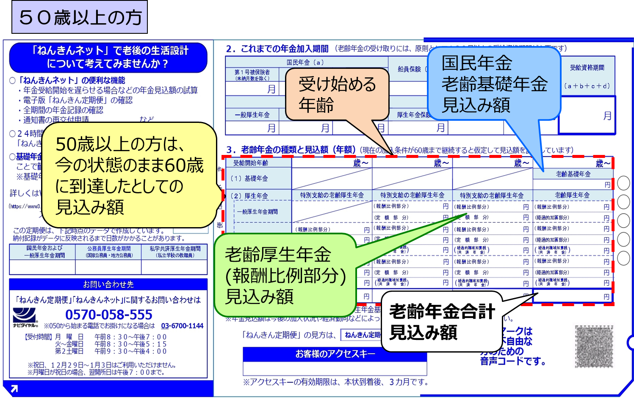
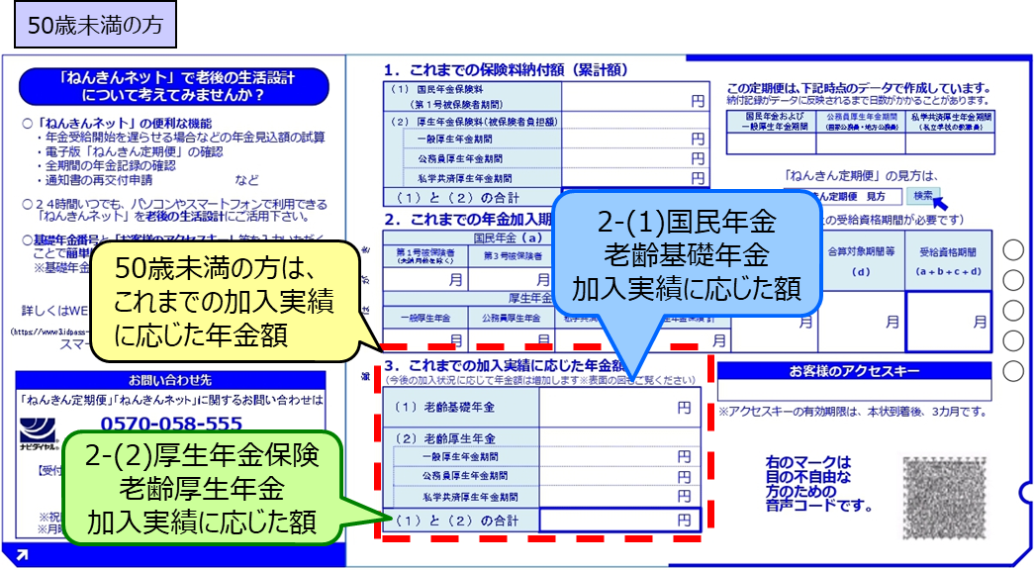
あなたの公的年金入力シート

種類 | 受給開始年齢 | 年額（円）
老齢基礎年金⇔国民年金 | 65歳 | 80万円

種類 | 受給開始年齢 | 年額（円）
老齢厚生年金⇔厚生年金 | 65歳 | 125万円

老齢基礎年金は、満額相当80万円とします。
50歳未満の方は、老齢厚生年金を下記で概算した結果を記入してください。 ↑↑↑

🔙 目次に戻る | 🔙 ＣＦ表に戻る

 | 老齢厚生年金の概算額 | ねんきん定期便に記載の老齢厚生年金

 | 125万円 | 10万円 | 日本年金機構の年金ネットからも調べられます（外部リンクに遷移します）

 | 21,000 | 1,100,000
 | j11 | 4,800
 | j12 | 7,000
 | j13 | 7,200
 | j14 | 2,000

配偶者の公的年金
National Pension Old-age Basic Pension Estimated Amount
配偶者の公的年金入力シート

old-age welfare pension
(remuneration proportional portion)
estimated amount
種類 | 受給開始年齢 | 年額（円）
老齢基礎年金⇔国民年金 | 65歳 | 80万円

Estimated total amount of old-age pension
種類 | 受給開始年齢 | 年額（円）
老齢厚生年金⇔厚生年金 | 65歳 | 14万円

For those aged 50 and over,60 years old at presentas reachingEstimated amount
50歳未満の方は、老齢厚生年金を下記で概算した結果を記入してください。

🔙 目次に戻る | 🔙 ＣＦ表に戻る

 |  |  |  | 老齢基礎年金は、満額相当80万円とします。
老齢厚生年金の概算額 | ねんきん定期便に記載の老齢厚生年金 |  | 日本年金機構の年金ネットからも調べられます（外部リンクに遷移します） | 報酬比例部分を概算計算します

14万円 | 14万円
↑
この金額を、老齢厚生年金の金額とします。

0 | 1,100,000
j11 | 0
j12 | 0
j13 | 0
j14 | 0

